Pantallas
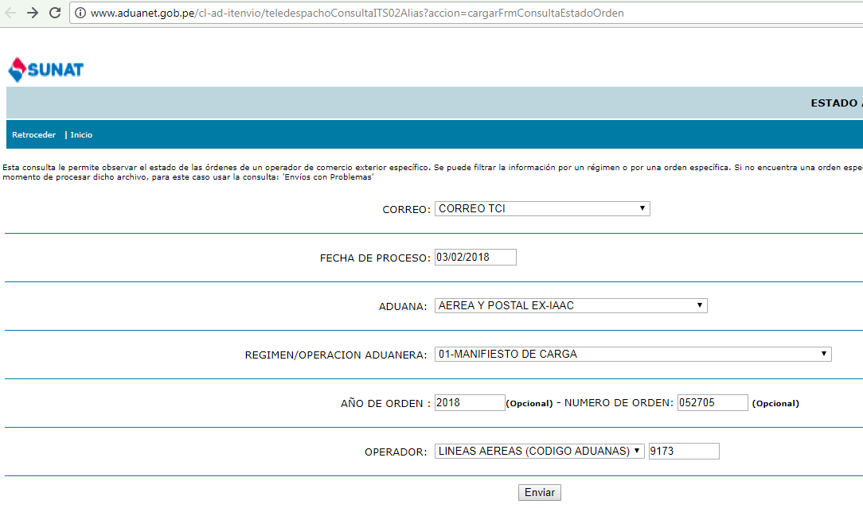
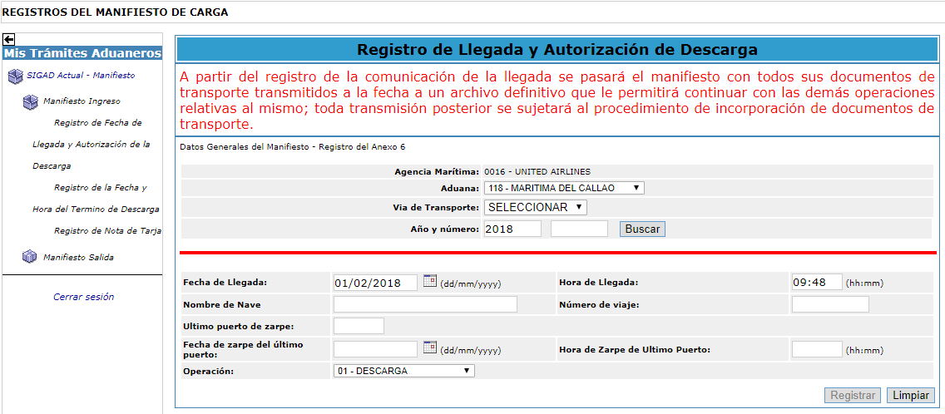

http://www.aduanet.gob.pe/cl-ad-itenvio/teledespachoConsultaITS02Alias?accion=consultarxOrdenOperador&cadu=235&tipmail=T&fechproc=03/02/2018&tipoper=4&opera=9173&wreg=01&wanord=2018&norden=052705

Hoja1
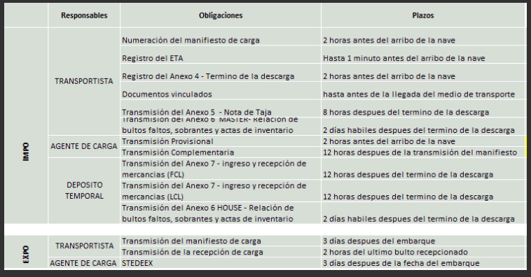
Entregables | Grupo de Procesos | Obligaciones
Tablero GHA | Transportista | Numeración del manifiesto de carga
 |  | Registro del ETA
 |  | Registro del Anexo 4 - Termino de la descarga
 |  | Documentos vinculados
Tablero Impo | Transportista | Numeración del manifiesto de carga
 |  | Registro del ETA
 |  | Registro del Anexo 4 - Termino de la descarga
 |  | Documentos vinculados
 |  | Transmisión del Anexo 5 - Nota de tarja
 |  | Transmisión del Anexo 6 Master - Relación de bultos faltos, sobrantes y actas de inventario
 | Agente de Carga | Transmisión provisional
 |  | Transmisión complementaria
 | Deposito Temporal | Transmisión del anexo 7 - ingreso y recepción de mercancias (FCL)
 |  | Transmisión del anexo 7 - ingreso y recepción de mercancias (LCL)
 |  | Transmisión del anexo 6 House - Relación de bultos faltos, sobrantes y actas de inventario
Tablero Expo | Transportista | Transmisión del manifieasto de carga
 |  | Transmisión de la recepción de carga
 | Agente de Carga | STEDEX
Transmisión Teledespacho |  | Habilitar la transmisión por teledespacho
Documentos |  | - Documento de análisis y diseño del sistema - Cronograma

